상품제안서
올란도 포켓수납 메모패드+속지세트 | 상품코드: S42213

 |  |  |  |  |  |  | 02-713-8555 | www.synergygift.co.kr
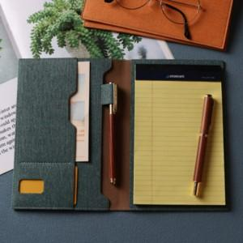

【상세/제작정보】 | <p><span style="font-size: 14pt;">※ 잉크펜 추가시 인쇄 가능합니다. 별도문의 바랍니다.</span></p>

【인쇄/포장옵션】 | 레이저, 불박 / OPP(비닐)

【공급단가】 | 수량 | 50~ | 100~ | 300~ | 500~ | 1,000~
*VAT별도 | 미니 | 12,740원 | 12,540원 | 12,250원 | 11,760원 | 11,270원
 | A5 | 15,600원 | 15,360원 | 15,000원 | 14,400원 | 13,800원
 | B5 | 18,200원 | 17,920원 | 17,500원 | 16,800원 | 16,100원

【상품 URL】 | https://www.synergygift.co.kr:443/src/goods_detail.php?gdno=42213

